PM REPORT (새양식)
 |  |  |  |  |  |  |  |  |  |  |  |  |  |  |  | 작성 |  | 검토 |  | 승인
 |  |  | M.A.T Co.,LTd
 |  |  | Micro Advanced Technology |  |  |  |  |  |  |  |  |  |  |  |  | 정동교

작업 보고서

 |  |  |  |  |  |  |  |  |  |  |  |  |  |  |  | 점검일 |  | 2022-07-22
 |  |  |  |  |  |  |  |  |  |  |  |  |  |  |  | 시간 |  | 10 시 00 분 ~ 11 시 30분 ( 1.5시간 )

업 체 명 |  | 온세미컨덕터 |  |  |  |  |  |  | MODEL |  |  | 1701HW |  |  |  |  | SET-UP 일 |  | 2022-07-20
고객 담당자 |  | 여광구 부장님 |  |  |  |  |  |  | SERIAL NO |  |  | M006861 |  |  |  |  | 이전 작업일 |  | 2022-07-20
MAT 작업자 |  | 정동교, 윤태중 |  |  |  |  |  |  | 공정명 |  |  | H2,Ar,HCl,C3H8, SiH4 |  |  |  |  | 경과일 |  | 2

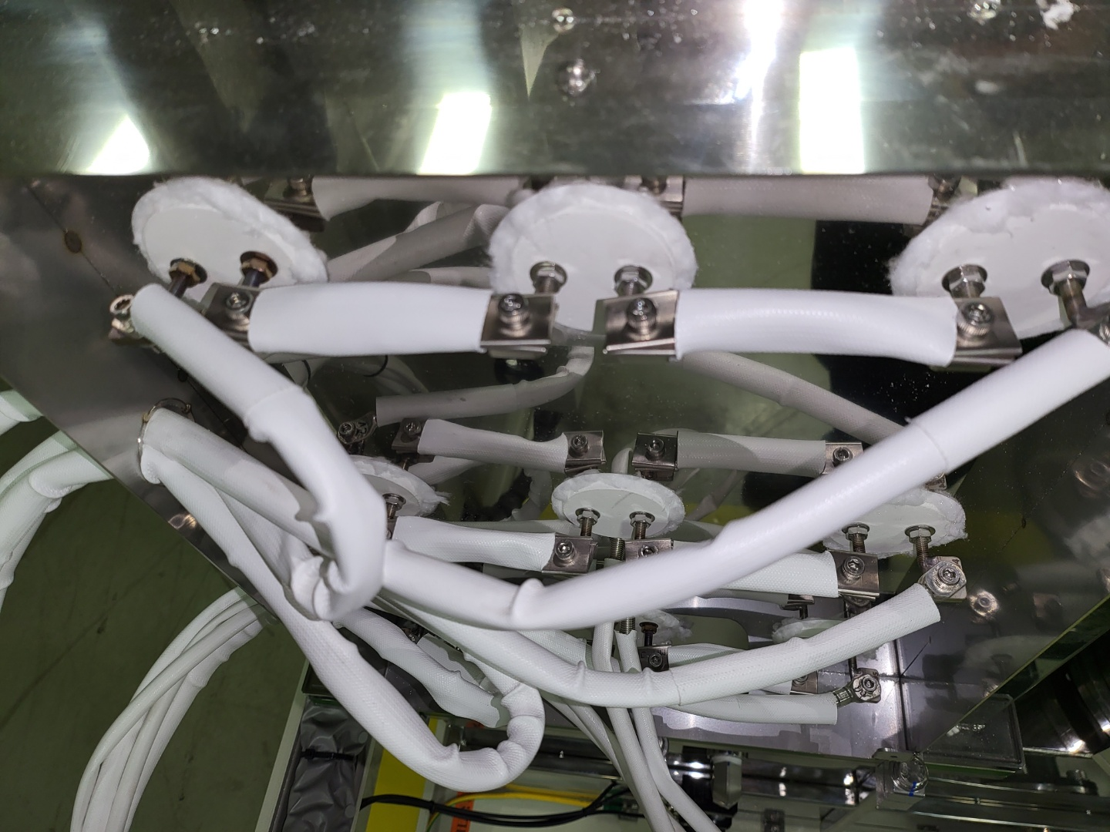
1. 작업명 ( PM, TROUBLE, 점검, 기타) |  |  |  |  |  |  |  |  |  |  |  |  |  |  | 5. 사진
HEATER ELCB TRIP |  |  |  |  |  |  |  |  |  |  |  |  |  |  | 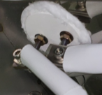

CONNECTOR
2. 증상,원인
쇼트
전원 WIRE

M.A.T Co., Ltd.
3. 조치내용
• HEATER부 점검 -HEATER 전원 WIRE와 CONNECTOR 접촉 구간 쇼트흔적 확인 -전원 WIRE 분리 후 접촉하지 않도록 공간확보 하여 재조립 완료 -절연체 교체완료 -설비가동 ※ 7/25 재방문 하여 SET-UP 대기설비 HEATER 연결부 점검예정 |  |  |  |  |  |  |  |  |  |  |  | POWDER / 부식 COATING CHECK
 |  |  |  |  |  |  |  |  |  |  |  | Plasma 설비 |  |  | 그 외 설비
 |  |  |  |  |  |  |  |  |  |  |  | Inner : % 부식 : |  |  | Heat Chamber : % 부식: Power 색/경도 :

 |  |  |  |  |  |  |  |  |  |  |  | Reactor : % 부식 : Coating : |  |  | Middle Flange : % 부식: Coating :

 |  |  |  |  |  |  |  |  |  |  |  | Wet Tank : % 부식 : Coating : |  |  | Wet Chamber : % 부식: Coating :

 |  |  |  |  |  |  |  |  |  |  |  | Exhaust : % 부식 : Coating : |  |  | Exhaust : % 부식: Coating :

4. CHECK VALUE |  |  |  |  |  |  |  |  |  |  |  |  |  |  |  |  | 6. 비고 (특이점, 위험요소, 개선사항)
Pressure | Inlet#1 mmH2O |  | Inlet#2 mmH2O |  | Inlet#3 mmH2O |  | Inlet#4 mmH2O |  | Exh. P mmH2O |  | Cab. P mmH2O |  | Cir. P Kpa |  | B/A. P Kpa
 | 전 | 후 | 전 | 후 | 전 | 후 | 전 | 후 | 전 | 후 | 전 | 후 | 전 | 후 | 전 | 후
 |  | -69 |  |  |  |  |  |  |  | -70 |  | -10 |  | 126
Temp | Temp #1 |  | Temp #2 |  | Temp #3 |  | Temp #4 |  | Reactor. T |  | Wet. T |  | Cab. T |  | Exh. T
 | 전 | 후 | 전 | 후 | 전 | 후 | 전 | 후 | 전 | 후 | 전 | 후 | 전 | 후 | 전 | 후
 |  | 750
Utility | Burning SLM |  | S/A SLM |  | N2 SLM |  | C/W SLM |  | Torch 전압 v |  | Torch 전압 A |  | Torch N2 SLM
 | 전 | 후 | 전 | 후 | 전 | 후 | 전 | 후 | 전 | 후 | 전 | 후 | 전 | 후
 |  | 800 |  | 100 |  | 190 |  | 14
* Part 사용 이력
Part 명 |  |  | 규격 |  |  | Code |  |  | 수 량 | 유/무 | 업체 재고 | Part 명 |  |  |  | 규격 |  | Code |  | 수량 | 유/무 | 업체 재고

 |  |  |  |  |  |  |  |  |  |  |  | 출장비 |  |  |  |  |  |  | 인원수 |  | 유/무상
 |  |  |  |  |  |  |  |  |  |  |  |  |  |  |  |  |  |  | 2 |  | 무상
* 기 타 :

